Sayfa1
ÖĞRENCİ : E2326 | ŞİRKET İSMİ : İsim belirtilmemiş | POZİSYON : SysOps/DevOps
MÜLAKAT TARİHİ : 24.03.2021 | MÜLAKAT SÜRESİ : 25 dk | MÜLAKAT DİLİ : Türkçe
MÜLAKATTA SORULAN TEKNİK SORULAR
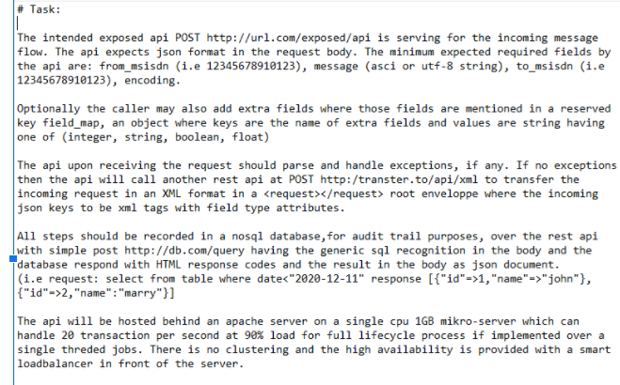

KURSTA ÖĞRETİLEN BİLGİLERİN TEKNİK INTERVİEW'İ KARŞILAMA DURUMU NE SEVİYEDEDİR VE TAVSİYELERİNİZ NELERDİR?
Girdiğim bir mülakatta sorulan sorular ektedir. İş tanımı SysOps/DevOps'tu. Mülakat güzel geçti. Daha tamamlamadan iş teklif edeceklerini söylediler. Fakat bugün başka biriyle anlaştıklarını, istiyorsam PHP Developer olarak çalışabilieceğimi söylediler Nasıl bir şey anlamadım ben de. Ben de sıfır bilgim olduğunu ve çok başarılı olamayacağımı söyleyip, kabul etmedim.
MÜLAKATTA SORULAN BEHAVIOURAL SORULAR
1- 2- 3- 4- 5-

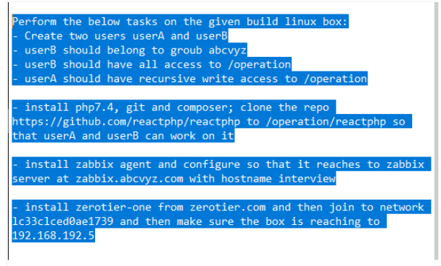

KURSTA ÖĞRETİLEN BİLGİLERİN BEHAVIOURAL INTERVİEW'İ KARŞILAMA DURUMU NE SEVİYEDEDİR VE TAVSİYELERİNİZ NELERDİR?

